상품제안서
무타공 바람막이 벽걸이 에어컨가드 | 상품코드: S41616

 |  |  |  |  |  |  | 02-713-8555 | www.synergygift.co.kr
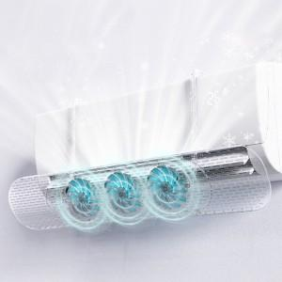 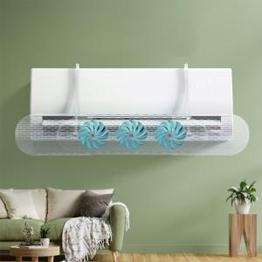 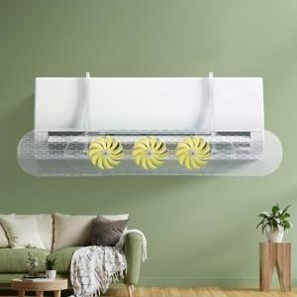

【상세/제작정보】 | <p><span style="font-size: 14pt;">※ 기본수량 미만 발주 진행시 별도 문의 바랍니다.</span></p><p><span style="font-size: 14pt;">※ 운임비 별도 발생 됩니다.</span></p>

【인쇄/포장옵션】 | 스티커 / 포장불가능

【공급단가】 | 수량 | 30~ | 100~ | 300~ | 500~ | 1,000~
*VAT별도 | 스카이블루 | 14,180원 | 13,960원 | 13,630원 | 13,090원 | 12,540원
 | 옐로우 | 14,180원 | 13,960원 | 13,630원 | 13,090원 | 12,540원
 | 투명 | 14,180원 | 13,960원 | 13,630원 | 13,090원 | 12,540원

【상품 URL】 | https://www.synergygift.co.kr:443/src/goods_detail.php?gdno=41616

